상품제안서
24년 AP33 양장다이어리 | 상품코드: F24705

 |  |  |  |  |  |  | 02-412-0044 | www.easy1.co.kr
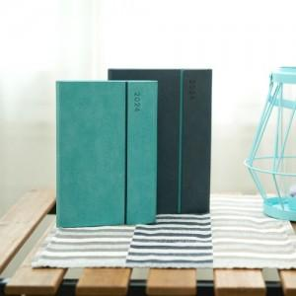

【상세/제작정보】

【인쇄/포장옵션】 | 불박 / 포장불가능

【공급단가】 | 수량 | 200~ | 500~ | 1,000~ | 3,000~ | 5,000~
*VAT별도 | 32절 민트 | 8,720원 | 8,590원 | 8,200원 | 7,800원 | 7,600원
 | 25절 차콜 | 9,240원 | 9,200원 | 8,700원 | 8,300원 | 8,000원

【상품 URL】 | https://easy1.co.kr:443/src/goods_detail.php?gdno=24705

